1. ライブラリ
1. ライブラリ
 | pythonのライブラリは、GitHub上が管理されている。
 | →自分の作ったソースも外部向けとして公開できる。そのため無数のライブラリが存在する。

 | https://dev.classmethod.jp/articles/pip-install-via-github-command/
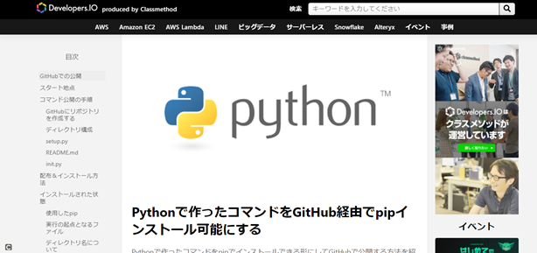

① googleの画像の収集（スクレイピング）できるライブラリ
 | ライブラリ: google_images_download

 | 例 炭治郎で検索して出てきた画像をコマンド１つで何枚でもダウンロードできる
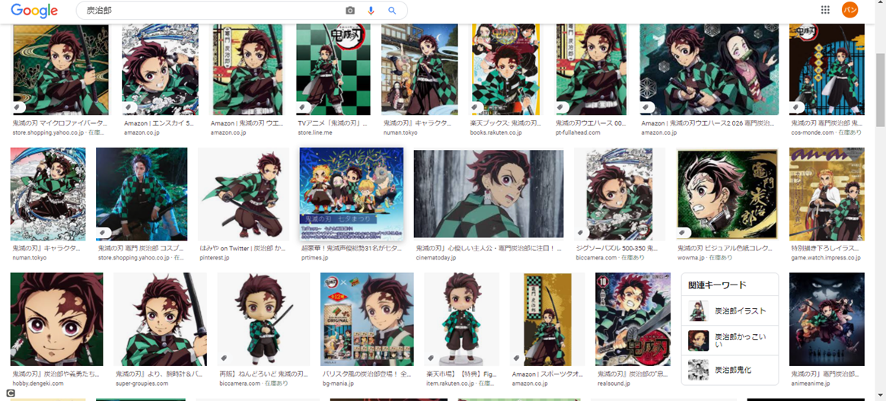

 | コマンド 100枚の『炭治郎』の画像を自動で収集する
 | python bing_scraper.py --search '炭治郎' --format 'jpg' --limit 100 --download --chromedriver chromedriver/chromedriver.exe

②YouTubeの動画をダウンロードするライブラリ
 | ライブラリ：youtube-dl
 | →コーディング自体は３行でダウンロードできる。
 | https://github.com/banban-git/python/blob/master/src/youtube/youtube_download.py

２. 機械学習について
２. 機械学習について

 | １）機械学習とは
 |  | コンピューターがデータから反復的に学習を行うことで、パターン・特徴などを見つけ出し
 |  | 未知のデータに対して予想できるようになる技術の事。

 |  | 例
 |  |  |  | PC |  |  | ①みかん

 |  |  |  |  |  |  | ②りんご
 |  |  | この画像①、②を反復して
 |  |  | 覚えなさい!!!

 |  |  |  |  |  |  | ①みかん
 |  |  |  | PC

 |  |  |  |  |  |  | ②りんご
 |  |  |  | 何回も反復して覚える
 |  |  |  | みかん、りんご
 |  |  |  | みかん、りんご
 |  |  |  | みかん、りんご。。。

 |  |  |  |  |  |  | ①みかん
 |  |  |  | PC
 |  |  |  |  | はい！

 |  |  |  |  |  |  | ②りんご

 |  |  |  | ２つとも覚えたの？

 |  |  |  | PC |  |  |  | これはなんでしょうか？

 |  |  |  |  | みかんです！

 | ２）使用するライブラリ
 |  | TensorFlow（テンソルフロー）
 |  | → 機械学習のソフトウェアライブラリ

 | 3) 画像分類実践
 |  | 画像分類は、主にデータが近いものを分類して使用される。

 |  | 赤塚不二夫のギャグ漫画 『おそ松さん』
 |  | https://osomatsusan.com/character/#osomatsu
 |  |  | →顔が似ているので、今回の検証に使う
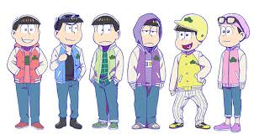

 |  | ①データをスクレイピングを使って収集

 |  | ② ①で取得した画像をPCに覚えさせる。今回は１００００回学習させる（学習回数は多いほど正確に判定できる。）
 |  |  | コマンド |  |  | python retrain.py --bottleneck_dir=bottlenecks --how_many_training_steps=10000 --model_dir=inception --summaries_dir=training_summaries/basic --output_graph=retrained_graph.pb --output_labels=retrained_labels.txt --image_dir=images

 |  |  |  |  |  |  |  |  | ①おそ松 | ②カラ松 | ③チョロ松
 |  |  |  | PC

 |  |  |  |  |  |  |  |  | ④一松 | ⑤十四松 | ⑥トド松
 |  |  |  | 10000回、反復して覚える
 |  |  |  | おそ松、カラ松、チョロ松、一松、十四松、トド松
 |  |  |  | おそ松、カラ松、チョロ松、一松、十四松、トド松
 |  |  |  | おそ松、カラ松、チョロ松、一松、十四松、トド松

 |  | ③PCに判定させる
 |  |  | 一枚ずつ、画像を判定する。
 |  |  | コマンド |  |  | python label_image.py --graph=retrained_graph.pb --labels=retrained_labels.txt --output_layer=final_result --image=images_test/hanbetu7.jpg --input_layer=Placeholder

 |  |  |  | PC |  |  |  | これは誰でしょうか？
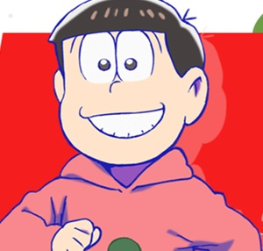

 | 4)どんな時に使われるか
 |  | ・きゅうりの大きさを自動分別
 |  |  | https://www.slideshare.net/ikemkt/ai-119187344

 |  | ・ネットでの検証例
 |  |  | タピオカ、カエルの卵、チアシード
 |  |  | スーパーサイヤ人、スーパーサイヤ人２、スーパーサイヤ人３、スーパーサイヤ人４
 |  |  | 加工済写真、無加工

３. 自動化（Tesseract、pyautogui）について
３. 自動化（Tesseract、pyautogui）について

 | 1) Tesseract（テッセラクト）とは
 |  | Tesseract は、オープンソースの OCR エンジン
 |  | 「OCR」とは、画像ファイル中の文字を、テキストファイルとして読み込む技術のこと

 |  | 例

 |  |  | PC | この画像なんて書いてある？

 |  |  | 株式会社
 |  |  | アローインフォメーション
 |  |  | と書いてあります！

 | 2) pyautogui とは
 |  | マウスやキーボードを自動操作できるライブラリの事

 |  | 実践
 |  |  | メモ帳にHelloWorldを書くプログラム

 | 3) タイピングゲーム『寿司打』自動入力プログラム
 |  | １）、２）の技術を使って寿司打を自動で実行する

 |  | http://typingx0.net/sushida/play.html
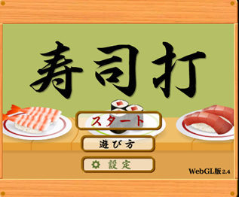

 |  | 自動化プログラム
 |  | https://github.com/banban-git/python/blob/master/src/sushida/sushida.py

 |  | 500円の皿が、９９枚を超えて想定外のエラーになりました。。
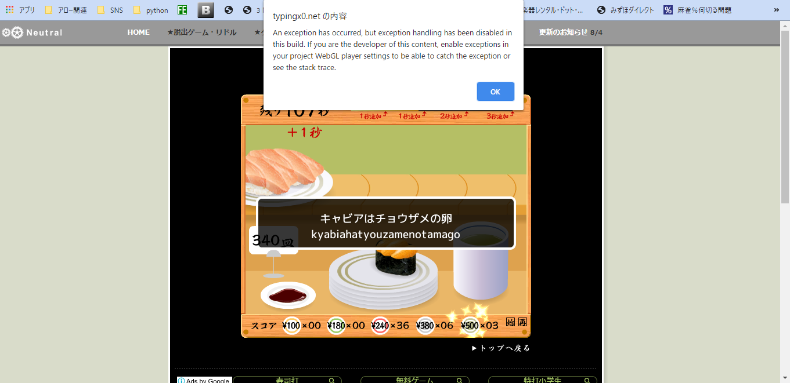

 | 4)ビジネスではどんな時に使われるか
 |  | Lineの文字認識

時間があれば。。
4. ゲームエンジン pyxelについて
 | Pyxelとは、レトロな２Dゲームが作れるPythonライブラリ
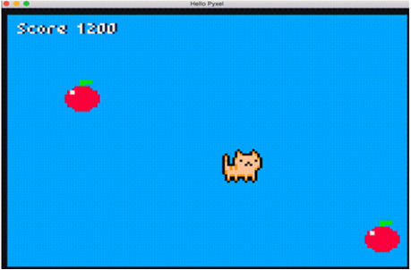

1.ドット絵も、作成可能
2.音楽音楽も、作成可能

→ テトリスを今回作ってみました。
 | https://github.com/banban-git/python/blob/master/src/game/tetris/tetris.py
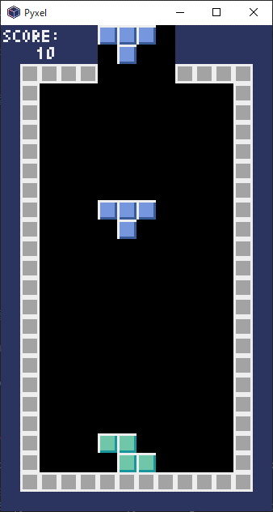
 |  | テトリスアルゴリズム
 |  |  | ビット演算処理
 |  |  | 配列を回転させる処理等、結構参考になるのでロジックを理解する価値はあり
 |  |  | FPSについて

 |  |  | https://github.com/banban-git/python/blob/master/src/game/tetris/%E4%B8%A6%E3%81%B3%E6%9B%BF%E3%81%88%E3%82%A2%E3%83%AB%E3%82%B4%E3%83%AA%E3%82%BA%E3%83%A0.xlsx

